Worksheet
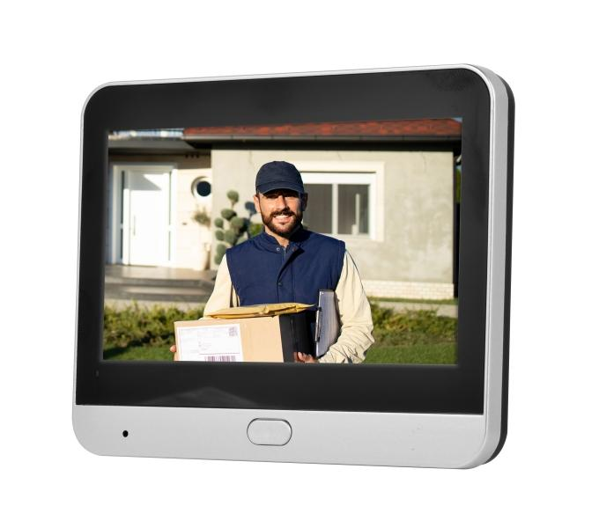
Technaxx WLAN Türspion TX-366

Artikelnummer | 5383 |  | VE | 20
EAN | 4260101730763 |  | Stück pro Palette | Keine Angabe
Zollnummer | 85258100 |  | Lagen Pro Palette | Keine Angabe

Abmessungen - Artikel
Länge(cm) | Breite(cm) | Höhe(cm) | Gewicht(g)
11.9 | 8.9 | 2.5 | 322

Abmessungen - Artikelverpackung
Länge(cm) | Breite(cm) | Höhe(cm) | Leergewicht(g) | Gewicht(g) Artikel+Verpackung
19 | 12.5 | 7.5 | 0 | 700

Abmessungen - VE Karton (Masterkarton)
Länge(cm) | Breite(cm) | Höhe(cm) | Gewicht(g)
40 | 33 | 32.5 | 14000

Verpackung - Bestandteile
Rest Zubehör (g) | Papier/Pappe (g) | Styropor (g) | Kunstst. Hohlkörper(g) | Kunstst. Folien(g) | Materialverbunde (g)
0 | 0 | 0 | 0 | 0 | 0

Batterie- / Akkuinformationen
Batterie-benötigt | Batterie enthalten | Batterie-Typ | Batterie-System(Art)
Ja | Ja | Akku | LiPoly - Lithium-Polymer-Akku
Anzahl(stk.) | Gewicht/Stk.(g) | Energiedichte(WH/Kg) | Leistung(WH)
1 | 0 | 0 | 0

Lithium Baterie
Energiegehalt | Gewicht (Kg)
0 | 0

Weiterführende Informationen
Technaxx Reseller Portal

